Коэффициенты
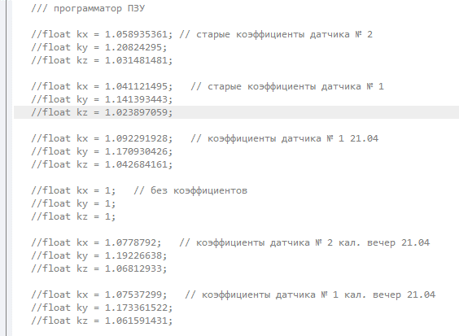
Датчик | Дата | Коэфф. | ID в памяти
№2 старая партия | 2015-04-06 | kx = 1.1081; | 2
 |  | ky = 1.19087;
 |  | kz = 1.08712;
№2 новая партия | 2016-12-29 | kx = 1.0517; | 3
 |  | ky = 1.2266;
 |  | kz = 1.0406;
№1 новая партия | 2016-12-29 | kx = 1.0747 | 4
 |  | ky = 1.1824
 |  | kz = 1.0650

 |  |  |  | float kx = 1.0747; // êîýôôèöèåíòû äàò÷èêà ¹ 1 êàë. 28.12.16
 |  |  |  | float ky = 1.1824;
 |  |  |  | float kz = 1.0650;

